海外线体工程流程图_FRT(26UPH)
▣ 轻卡底座模块工艺流程 (26UPH) 200台份/天 8+0
Slovakia Assembly Line
线体流动方向

F40
F10
F80
F70
F80
F60
F50
F30
F20
S
S
S
S
固定轴
螺母
驱动支架
FRT组装线 | 分装1 | 分装2 | 分装3 | 分装4 | F10 | F20 | F30 | F40 | F50 | F60 | F70 | F80
工位名 | 分装气阀驱动支架 | 分装上盖板 | 分装滑轨 | 分装下限位块 | 滑轨总成上线 | 滚轮、上下固定块 | 下固定块、气阀安装 | 阻尼器下端安装 | 上盖板安装、阻尼器上端安装 | 上盖板与上固定块固定 | 卡接气囊锁片、管路固定 | 气密检测
参考照片 | 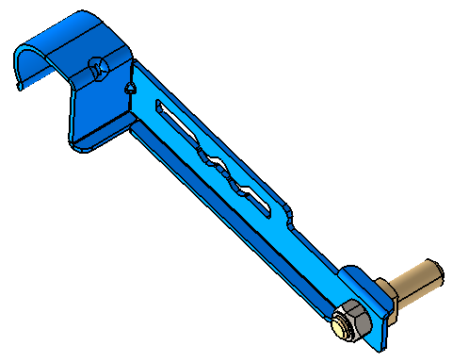 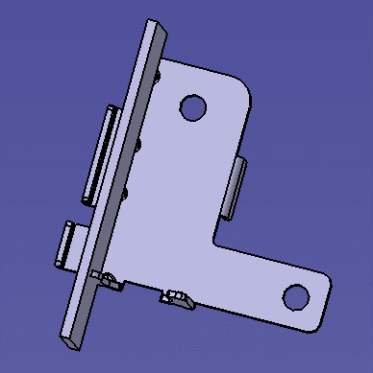 | 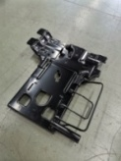 |  | 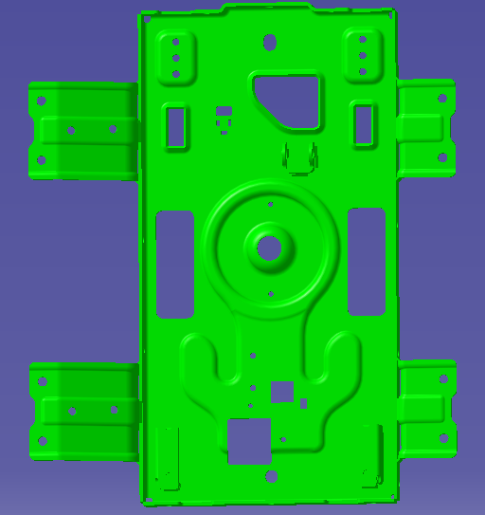 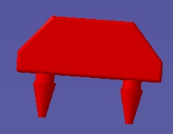 | 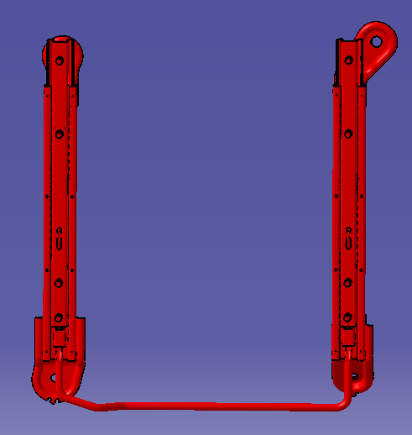 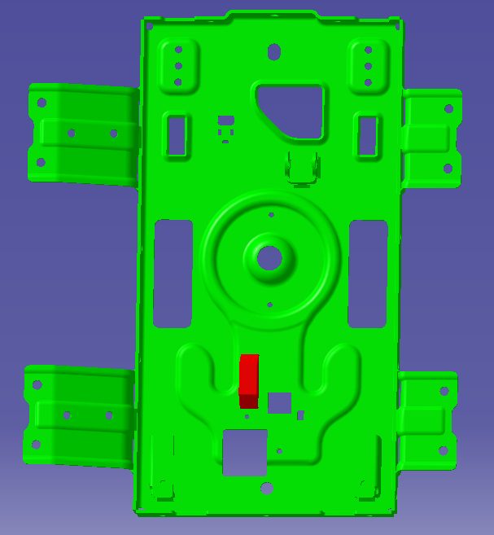 | 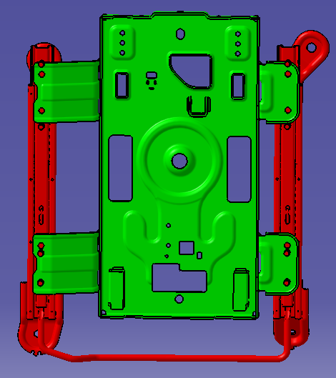 | 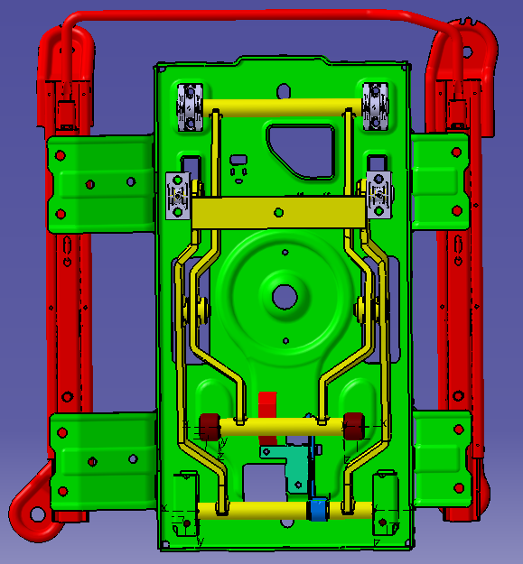 | 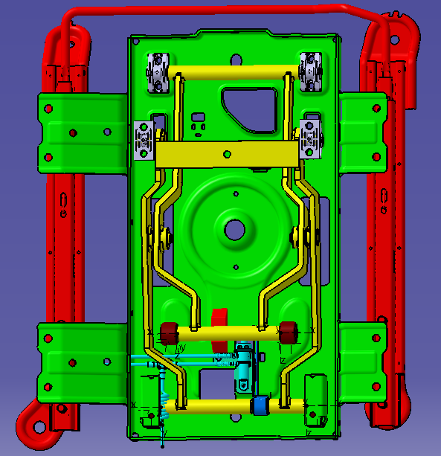 | 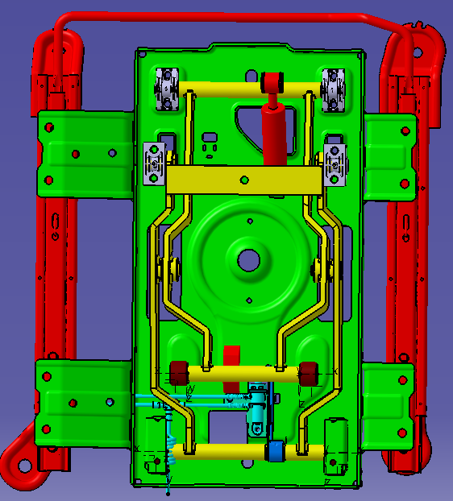 | 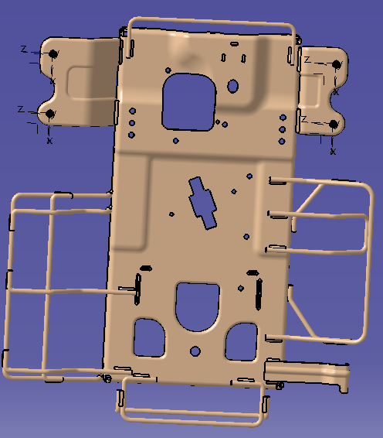 | 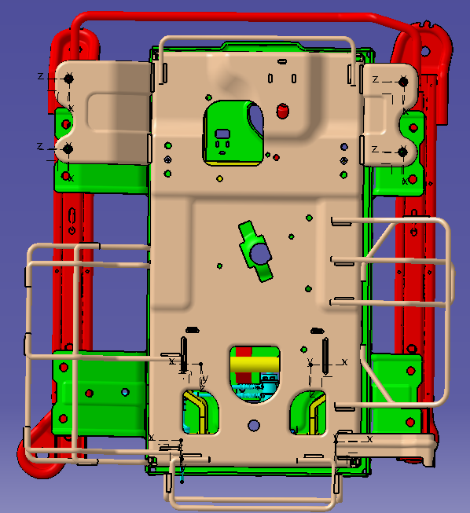 | 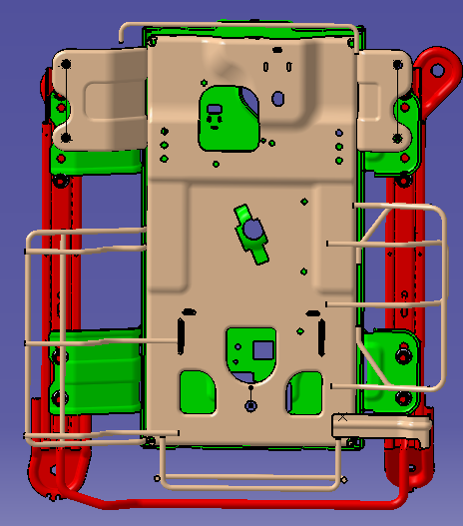
作业内容 | 1、将固定轴放入工装凹槽内，再将支架安装孔穿入固定轴内，拿取螺母使用电池枪将其紧固，紧固牢固无松动； 2、将驱动支架组件与固定支架组装到一起 | 1、取气囊并将气囊上端的方型定位块与上盖板的方型开口对正，气囊进气口的方向朝向斜后方向，再用一个开口挡圈卡在气囊上端方型定位块 的卡槽内； 2、取2个上限位块对正上盖板上二个滚轮滑槽上的开口处，将限位块按入滑槽内 | 1、将左右滑轨分别放在组装治具上，拿取滑轨解锁手柄两端扁口朝上，插入左右滑轨安装孔，卡接到位； | 下底板上线： 1、先将下限位块安装到底板相应位置； 2、使用毛刷分别将下底板上二个滚轮滑槽内均匀涂抹润滑脂在滑槽内侧 | 1、将滑轨总成放置到工装托盘上； 2、将下底板安装孔与滑轨螺栓对正后放入拧紧 | 1、上下绞架固定块安装到绞架相应位置； 2、滚轮安装到绞架相应位置； 3、绞架安装到下底板： 4、驱动支架安装到下底板上 | 1、使用螺钉将下固定块紧固牢固； 2、安装气阀，将气阀安装到底板相应位置 | 取阻尼器及阻尼器连接轴，将阻尼器下端轴孔对正下底板上的安装孔，并用阻尼连接轴穿入再用8mm开口挡圈卡在连接轴端 | 1、取上盖板用毛刷分别将上盖板上二个滚轮滑槽内均匀涂抹润滑脂在滑槽内侧； 2、将安装后的上盖板二个上滑槽对正内铰架上的二个滚轮并插入； 3、阻尼器上端轴孔对正上盖板的安装孔并用阻尼连接轴穿入再用8挡圈卡在连接轴端 | 将上盖板向前推使铰架上的上固定块与上盖板的安装孔对正，使用手持电枪将螺钉与上盖板锁紧 | 1、取锁片卡接到气囊卡槽内； 2、将直线阀上的黑色气管按图示走向使用5个双管夹固定在上盖板上，注意将黑色气管末端插入到上盖板后部座垫固定孔内防止气管被压破损 | 气密检测压力1.0Mpa，稳压时间15s，泄露值≤2000Pa
部品现况 | 1) 气阀驱动支架 1EA 2) 阀杆固定轴 1EA 3）螺母 1EA 4）气阀固定支架1EA | 1) 上盖板 1EA 2) 上限位块 2EA 3）气囊 1EA 4）开口挡圈 1EA | 1）左滑轨 1EA 2）右滑轨 1EA 3）手柄 1EA | 1) 下底板 1EA 2) 下限位块 1EA | 1）滑轨总成 2）下底板 | 1) 滚轮 2EA 2) 上固定块 2EA 3）下固定块 2EA 4）绞架 1EA 5）驱动支架 1EA | 1）螺钉 4EA 2）气阀 1EA | 1）卡簧 1EA 2）销轴 1EA 3）阻尼器 1EA | 1）卡簧 1EA 2）销轴 1EA | 1)螺钉 4EA | 1）治具 | -
组装工具 | 1）工装 2）电池枪 3）5#套筒 | 卡簧钳 | 1) 手持螺丝批电枪 2）熨烫机 | 毛刷 | 1）电动定扭枪 | 1）定扭电枪 2）T30套筒 | 1）手持定扭枪 | 1）卡簧钳 | 1）卡簧钳 2）黄油刷 | 1）手持定扭枪 | 1）定扭电枪 2）8#内六角套筒 | -滑道检查机
人员（名） | 1 | 1 | 1 | 1 | 1 | 1 | 1 | 1 | 1 | 1 | 1 | 1 | 12
MES 设备现况 | 1) 显示屏 2) MES PPC (序列确认、关键件绑定) 3）扫码枪 4）RFID读写器 | 1) 显示屏 2) MES PPC (序列确认、关键件绑定) 3）扫码枪 4）RFID读写器 | 1) 显示屏 2) MES PPC (序列确认、关键件绑定) 3）扫码枪 4）RFID读写器 5）托盘精定位 | 1) 显示屏 2) MES PPC (序列确认、关键件绑定) 3）扫码枪 4）RFID读写器 | 1) 显示屏 2) MES PPC (序列确认、关键件绑定) 3）扫码枪 4）RFID读写器 5）托盘精定位 | 1) 显示屏 2) MES PPC (序列确认、关键件绑定) 3）RFID读写器 4）托盘精定位 | 1) 显示屏 2) MES PPC (序列确认、关键件绑定) 3）扫码枪 4）RFID读写器 | 1) 显示屏 2) MES PPC (序列确认、关键件绑定) 3）扫码枪 4）RFID读写器 5）托盘精定位 | 1) 显示屏 2) MES PPC (序列确认、关键件绑定) 3）扫码枪 4）RFID读写器 | 1) 显示屏 2) MES PPC (序列确认、关键件绑定) 3）扫码枪 4）RFID读写器 5）托盘精定位 | 1) 显示屏 2) MES PPC (序列确认、关键件绑定) 3）扫码枪 4）RFID读写器 5）托盘精定位 | 1) 显示屏 2) MES PPC (序列确认) 3）RFID读写器 4）托盘精定位

